2. pivot vc
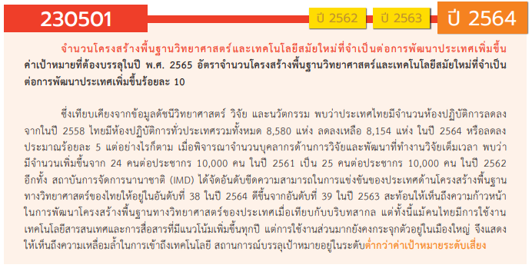
องค์ประกอบ/ปัจจัย | ปีงบประมาณ
Row Labels | 2555 | 2560 | 2561 | 2562 | 2563 | 2564 | 2565 | 2566 | รวมจำนวนทั้งสิ้น
230501V01 | 1 |  | 6 | 51 | 86 | 50 | 69 | 4 | 267
230501F0101 |  |  | 1 | 5 | 8 | 4 | 25 | 3 | 46
230501F0102 |  |  |  |  | 1 | 12 | 16 |  | 29
230501F0103 | 1 |  | 5 | 46 | 77 | 34 | 28 | 1 | 192
230501V02 |  | 1 | 4 |  | 3 | 10 | 10 |  | 28
230501F0201 |  |  | 2 |  | 2 | 7 | 9 |  | 20
230501F0202 |  | 1 | 2 |  | 1 | 3 | 1 |  | 8
230501V03 |  |  | 1 | 1 | 2 | 31 | 23 | 1 | 59
230501F0301 |  |  | 1 | 1 | 2 | 16 | 16 |  | 36
230501F0302 |  |  |  |  |  | 15 | 7 | 1 | 23
230501V04 |  |  | 8 | 9 | 16 | 49 | 51 |  | 133
230501F0401 |  |  | 2 | 1 | 7 | 20 | 22 |  | 52
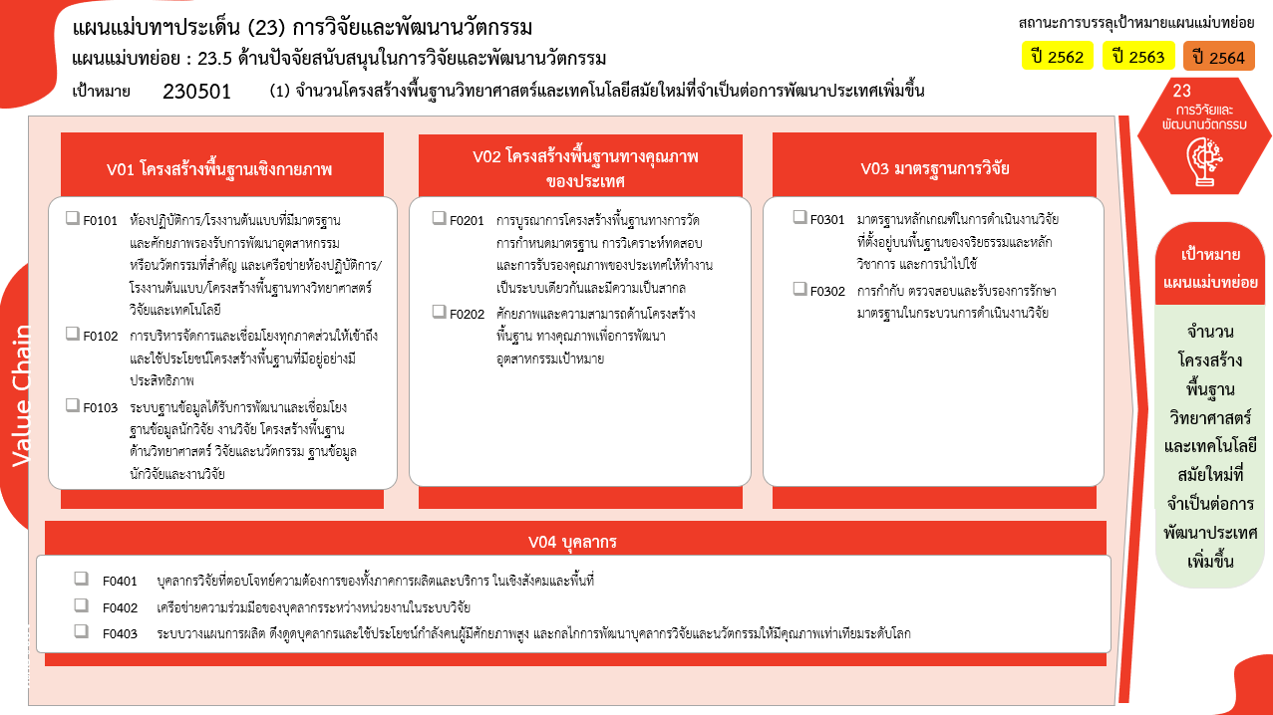
230501F0402 |  |  | 1 |  | 1 | 6 | 9 |  | 17
230501F0403 |  |  | 5 | 8 | 8 | 23 | 20 |  | 64
ไม่สอดคล้องกับ V และ F ใด |  |  |  |  | 3 |  |  |  | 3
F00 |  |  |  |  | 3 |  |  |  | 3
รวมจำนวนทั้งสิ้น | 1 | 1 | 19 | 61 | 110 | 140 | 153 | 5 | 490

*F00 หมายถึงโครงการไม่สอดคล้องกับองค์ประกอบและปัจจัยใดของเป้าหมายแผนแม่บทย่อย

(36 โครงการ)
(20 โครงการ)
(46/3* โครงการ)
(23 โครงการ)

(8 โครงการ)
(29 โครงการ)

(192/1* โครงการ)
รวม 136 โครงการ
รวม 328 โครงการ
รวม 70/4* โครงการ

(52 โครงการ)
(17 โครงการ)

(64 โครงการ)
รวม 490/4* โครงการ
รวม 118 โครงการ

 |  |  |  |  |  |  |  |  |  | หมายเหตุ: n* หมายถึง โครงการเพื่อขับเคลื่อนการบรรลุเป้าหมายตามยุทธศาสตร์ชาติ ประจำปีงบประมาณ พ.ศ. 2566

โครงการที่ไม่สอดคล้องกับองค์ประกอบและปัจจัยใดของเป้าหมายแผนแม่บทย่อย
จำนวน 3 โครงการ

4. รวม
โครงการภายใต้เป้าหมายแผนแม่บทย่อย: 230501 (1) จำนวนโครงสร้างพื้นฐานวิทยาศาสตร์และเทคโนโลยีสมัยใหม่ที่จำเป็นต่อการพัฒนาประเทศเพิ่มขึ้น
กรุณา Log in เข้าระบบ eMENSCR ก่อนดำเนินการ Click ที่ link โครงการนั้น ๆ
หมายเหตุ : หากไม่ Login จะไม่สามารถดูรายละเอียดโครงการได้
โครงการที่ปรากฎเป็นโครงการที่ผ่านการอนุมัติจากผู้บริหาร (M7) ของหน่วยงานเท่านั้น (ข้อมูล ณ เดือนมีนาคม 2565)

ชื่อโครงการ / การดำเนินงาน | ปีงบประมาณ | วันที่เริ่มต้นโครงการ | วันที่สิ้นสุดโครงการ | หน่วยงานระดับกองหรือเทียบเท่า | หน่วยงานระดับกรมหรือเทียบเท่า | หน่วยงานระดับกระทรวงหรือเทียบเท่า | ประเภทโครงการ | องค์ประกอบ | ปัจจัย
โครงการพิพิธภัณฑ์พระรามเก้า (พิพิธภัณฑ์รัชกาลที่ 9) ปี 62 | 2555 | ตุลาคม 2554 | กันยายน 2562 | สำนักยุทศาสตร์และแผน | องค์การพิพิธภัณฑ์วิทยาศาสตร์แห่งชาติ (อพ.) | กระทรวงการอุดมศึกษา วิทยาศาสตร์ วิจัยและนวัตกรรม |  | 230501V01 | 230501F0103
โครงการพัฒนาเครือข่ายดาราศาสตร์วิทยุและยีออเดซี่ (Geodesy) | 2560 | ตุลาคม 2559 | กันยายน 2563 | ศูนย์ปฏิบัติการดาราศาสตร์วิทยุ | สถาบันวิจัยดาราศาสตร์แห่งชาติ (องค์การมหาชน) (สดร.) | กระทรวงการอุดมศึกษา วิทยาศาสตร์ วิจัยและนวัตกรรม |  | 230501V02 | 230501F0202
โครงการอบรมการทำดอกบัวสดอบแห้ง | 2561 | มีนาคม 2561 | เมษายน 2561 | กองอาคารสถานที่ | มหาวิทยาลัยเทคโนโลยีราชมงคลธัญบุรี | กระทรวงการอุดมศึกษา วิทยาศาสตร์ วิจัยและนวัตกรรม |  | 230501V04 | 230501F0401
โครงการวิจัยอุปกรณ์ตรวจประเมินความสุกผลทุเรียนแบบรวดเร็วอย่างง่ายเพื่อยกระดับมาตรฐานการทดสอบคุณภาพสินค้าเกษตรไทยสู่การแข่งขันในตลาดโลก | 2561 | ตุลาคม 2560 | กันยายน 2561 | คณะครุศาสตร์อุตสาหกรรม | มหาวิทยาลัยเทคโนโลยีราชมงคลธัญบุรี | กระทรวงการอุดมศึกษา วิทยาศาสตร์ วิจัยและนวัตกรรม |  | 230501V04 | 230501F0403
การพัฒนาเครื่องกรีดเชือกกล้วย | 2561 | ตุลาคม 2560 | กันยายน 2561 | คณะครุศาสตร์อุตสาหกรรม | มหาวิทยาลัยเทคโนโลยีราชมงคลธัญบุรี | กระทรวงการอุดมศึกษา วิทยาศาสตร์ วิจัยและนวัตกรรม |  | 230501V02 | 230501F0201
ชุดกิจกรรมการเรียนรู้ด้วยตนเองด้านการพัฒนาการใช้กล้ามเนื้อมัดเล็กสำหรับเด็กพิการซ้ำซ้อน | 2561 | ตุลาคม 2560 | กันยายน 2561 | คณะครุศาสตร์อุตสาหกรรม | มหาวิทยาลัยเทคโนโลยีราชมงคลธัญบุรี | กระทรวงการอุดมศึกษา วิทยาศาสตร์ วิจัยและนวัตกรรม |  | 230501V01 | 230501F0101
การพัฒนารูปแบบยูบิควิตัสแมสซีฟโอเพนออนไลน์คอร์สแบบปรับเหมาะเพื่อส่งเสริมสมรรถนะวิชาชีพสำหรับกำลังคนดิจิทัล | 2561 | ตุลาคม 2560 | กันยายน 2561 | คณะครุศาสตร์อุตสาหกรรม | มหาวิทยาลัยเทคโนโลยีราชมงคลธัญบุรี | กระทรวงการอุดมศึกษา วิทยาศาสตร์ วิจัยและนวัตกรรม |  | 230501V04 | 230501F0402
วงจรดีซีทูดีซีคอนเวอร์เตอร์โดยใช้วงจรเรโซแนนซ์แบบครึ่งบริดจ์ที่มีการควบคุมแบบปรับความหนาแน่นของพัลส์สำหรับแหล่งจ่ายแบตเตอรี่ | 2561 | ตุลาคม 2560 | กันยายน 2561 | คณะครุศาสตร์อุตสาหกรรม | มหาวิทยาลัยเทคโนโลยีราชมงคลธัญบุรี | กระทรวงการอุดมศึกษา วิทยาศาสตร์ วิจัยและนวัตกรรม |  | 230501V02 | 230501F0202
โครงการการศึกษาวงจรฟิลเตอร์แบบแอลซีแอลสำหรับการลดฮาโมนิกส์แรงดันด้านออกของอินเวอร์เตอร์เชื่อมต่อกริดพลังงานแสงอาทิตย์ | 2561 | ตุลาคม 2560 | กันยายน 2561 | คณะครุศาสตร์อุตสาหกรรม | มหาวิทยาลัยเทคโนโลยีราชมงคลธัญบุรี | กระทรวงการอุดมศึกษา วิทยาศาสตร์ วิจัยและนวัตกรรม |  | 230501V03 | 230501F0301
โครงการอบรมเชิงปฏิบัติการเรื่อง "เทคนิคการเผยแพร่บทความวิจัยเพื่อตีพิมพ์ในวารสารวิชาการ (Journal) หรือตีพิมพ์ ในรายงานการประชุมวิชาการ (Conference Proceedings) ทั้งในระดับชาติและนานาชาติ" | 2561 | ธันวาคม 2560 | สิงหาคม 2561 | คณะเทคโนโลยีคหกรรมศาสตร์ | มหาวิทยาลัยเทคโนโลยีราชมงคลธัญบุรี | กระทรวงการอุดมศึกษา วิทยาศาสตร์ วิจัยและนวัตกรรม |  | 230501V02 | 230501F0201
ผลผลิตข้อเสนอแนะด้านนโยบายและแผน | 2561 | ตุลาคม 2560 | กันยายน 2562 | สำนักนโยบายและยุทธศาสตร์ | สำนักงานปลัดกระทรวง (สป.วท.) | กระทรวงการอุดมศึกษา วิทยาศาสตร์ วิจัยและนวัตกรรม |  | 230501V04 | 230501F0403
โครงการก่อสร้างอาคารอำนวยการอุทยานวิทยาศาสตร์ (นิคมธุรกิจวิทยาศาสตร์ภูมิภาค) | 2561 | ตุลาคม 2560 | กันยายน 2562 | สำนักงานเลขานุการคณะกรรมการส่งเสริมกิจการอุทธยานวิทยาศาสตร์ | สำนักงานปลัดกระทรวง (สป.วท.) | กระทรวงการอุดมศึกษา วิทยาศาสตร์ วิจัยและนวัตกรรม |  | 230501V04 | 230501F0403
โครงการพัฒนาและสร้างนวัตกรรมเพื่อการพึ่งพาตนเอง | 2561 | ตุลาคม 2560 | กันยายน 2563 | ศูนย์ปฏิบัติการหอดูดาวแห่งชาติและวิศวกรรม | สถาบันวิจัยดาราศาสตร์แห่งชาติ (องค์การมหาชน) (สดร.) | กระทรวงการอุดมศึกษา วิทยาศาสตร์ วิจัยและนวัตกรรม |  | 230501V04 | 230501F0401
โครงการศูนย์ประสานงานกระทรวงวิทยาศาสตร์และเทคโนโลยีประจำภูมิภาค | 2561 | ตุลาคม 2560 | กันยายน 2562 | สำนักส่งเสริมและถ่ายทอดเทคโนโลยี | สำนักงานปลัดกระทรวง (สป.วท.) | กระทรวงการอุดมศึกษา วิทยาศาสตร์ วิจัยและนวัตกรรม |  | 230501V02 | 230501F0202
โครงการวิจัย การพัฒนาตำรับอาหารโรคเบาหวานโดยใช้ตำลึงเป็นส่วนประกอบ | 2561 | ตุลาคม 2560 | กันยายน 2561 | คณะเทคโนโลยีคหกรรมศาสตร์ | มหาวิทยาลัยเทคโนโลยีราชมงคลธัญบุรี | กระทรวงการอุดมศึกษา วิทยาศาสตร์ วิจัยและนวัตกรรม |  | 230501V04 | 230501F0403
ผลผลิตโครงสร้างพื้นฐานด้านวิทยาศาสตร์ เทคโนโลยีและนวัตกรรม | 2561 | ตุลาคม 2560 | กันยายน 2562 | สำนักงานกลาง | สำนักงานพัฒนาวิทยาศาสตร์และเทคโนโลยีแห่งชาติ (พว.) | กระทรวงการอุดมศึกษา วิทยาศาสตร์ วิจัยและนวัตกรรม |  | 230501V01 | 230501F0103
โครงการศูนย์นวัตกรรมแห่งอนาคต (Futurium) ปี 62 | 2561 | ตุลาคม 2560 | กันยายน 2564 | สำนักยุทศาสตร์และแผน | องค์การพิพิธภัณฑ์วิทยาศาสตร์แห่งชาติ (อพ.) | กระทรวงการอุดมศึกษา วิทยาศาสตร์ วิจัยและนวัตกรรม |  | 230501V01 | 230501F0103
โครงการประชุมเชิงปฏิบัติการ “สร้างความเข้าใจการบริหารจัดการโครงการวิจัยอาชีวศึกษา ประจำปีงบประมาณ พ.ศ. ๒๕๖๒” | 2561 | มีนาคม 2561 | ธันวาคม 2561 | สำนักวิจัยและพัฒนาการอาชีวศึกษา | สำนักงานคณะกรรมการการอาชีวศึกษา | กระทรวงศึกษาธิการ |  | 230501V01 | 230501F0103
แผนงานวิจัยและพัฒนานวัตกรรมของ กปภ.ปี 2562 | 2561 | กันยายน 2561 | ตุลาคม 2562 | กองวิจัยและพัฒนา | การประปาส่วนภูมิภาค | กระทรวงมหาดไทย |  | 230501V01 | 230501F0103
โครงการศูนย์นวัตกรรมแห่งอนาคต (Futurium) ปี 63 | 2561 | ตุลาคม 2560 | กันยายน 2564 | สำนักยุทศาสตร์และแผน | องค์การพิพิธภัณฑ์วิทยาศาสตร์แห่งชาติ (อพ.) | กระทรวงการอุดมศึกษา วิทยาศาสตร์ วิจัยและนวัตกรรม |  | 230501V01 | 230501F0103
การวิเคราะห์เชิงทดลองผลของระบบเพลเทียร์เทอร์โมอิเล็กตริกที่มีต่อสมรรถนะของระบบการทำความเย็น | 2561 | ตุลาคม 2560 | กันยายน 2562 | คณะวิศวกรรมศาสตร์ | มหาวิทยาลัยเทคโนโลยีราชมงคลธัญบุรี | กระทรวงการอุดมศึกษา วิทยาศาสตร์ วิจัยและนวัตกรรม |  | 230501V04 | 230501F0403
ระบบฐานข้อมูลสารสนเทศการวิจัยและนวัตกรรมของประเทศ | 2562 | ตุลาคม 2561 | กันยายน 2564 | ศูนย์สารสนเทศการวิจัย | สำนักงานคณะกรรมการวิจัยแห่งชาติ | สำนักนายกรัฐมนตรี |  | 230501V01 | 230501F0103
พัฒนางานวิจัยคณะเทคโนโลยีการเกษตรและเทคโนโลยีอุตสาหกรรม | 2562 | ตุลาคม 2561 | กันยายน 2562 | คณะเทคโนโลยีการเกษตรและเทคโนโลยีอุตสาหกรรม | มหาวิทยาลัยราชภัฏเพชรบูรณ์ | กระทรวงการอุดมศึกษา วิทยาศาสตร์ วิจัยและนวัตกรรม |  | 230501V04 | 230501F0403
ผลผลิตการสนับสนุนการบริหารงานพิพิธภัณฑ์ ปี 62 | 2562 | ตุลาคม 2561 | กันยายน 2562 | สำนักยุทศาสตร์และแผน | องค์การพิพิธภัณฑ์วิทยาศาสตร์แห่งชาติ (อพ.) | กระทรวงการอุดมศึกษา วิทยาศาสตร์ วิจัยและนวัตกรรม |  | 230501V01 | 230501F0103
โครงการส่งเสริมการดำเนินงานโครงการพระราชดำริ | 2562 | ตุลาคม 2561 | กันยายน 2562 | สำนักนโยบายและยุทธศาสตร์ | สำนักงานปลัดกระทรวง (สป.วท.) | กระทรวงการอุดมศึกษา วิทยาศาสตร์ วิจัยและนวัตกรรม |  | 230501V01 | 230501F0103
โครงการการจัดนิทรรศการผลงานวิจัย สิ่งประดิษฐ์และนวัตกรรม (Thailand Research Expo) | 2562 | เมษายน 2562 | เมษายน 2562 | สถาบันวิจัยและพัฒนา | มหาวิทยาลัยเทคโนโลยีราชมงคลรัตนโกสินทร์ | กระทรวงการอุดมศึกษา วิทยาศาสตร์ วิจัยและนวัตกรรม |  | 230501V01 | 230501F0103
โครงการทบทวนผลการดำเนินงานของสภามหาวิทยาลัยเทคโนโลยีราชมงคลรัตนโกสินทร์ | 2562 | พฤษภาคม 2562 | พฤษภาคม 2562 | สำนักงานสภามหาวิทยาลัย | มหาวิทยาลัยเทคโนโลยีราชมงคลรัตนโกสินทร์ | กระทรวงการอุดมศึกษา วิทยาศาสตร์ วิจัยและนวัตกรรม |  | 230501V01 | 230501F0103
จัดการเรียนการสอนด้านวิทยาศาสตร์และเทคโนโ่ลยี และงานบริการวิชาการบูรณาการพันธกิจแบบมีส่วนร่วม | 2562 | ตุลาคม 2561 | กันยายน 2562 | ศูนย์วิทยาศาสตร์และเทคโนโลยี | มหาวิทยาลัยราชภัฏอุตรดิตถ์ | กระทรวงการอุดมศึกษา วิทยาศาสตร์ วิจัยและนวัตกรรม |  | 230501V01 | 230501F0103
โครงการวิจัยเพื่อพัฒนาโครงสร้างพื้นฐาน บุคลากรและระบบมาตรฐานการวิจัย กิจกรรม พัฒนาบุคลากรวิจัย (2562) | 2562 | ตุลาคม 2561 | กันยายน 2562 | มหาวิทยาลัยอุบลราชธานี | มหาวิทยาลัยอุบลราชธานี | กระทรวงการอุดมศึกษา วิทยาศาสตร์ วิจัยและนวัตกรรม |  | 230501V01 | 230501F0103
โครงการผลงานวิจัยเพื่อถ่ายทอดเทคโนโลยี | 2562 | ตุลาคม 2561 | กันยายน 2562 | สำนักวิจัยและพัฒนาการอาชีวศึกษา | สำนักงานคณะกรรมการการอาชีวศึกษา | กระทรวงศึกษาธิการ |  | 230501V04 | 230501F0403
โครงการส่งเสริมการวิจัยและพัฒนา “สุดยอดนวัตกรรมอาชีวศึกษา” ประจำปีการศึกษา2561 ปีงบประมาณ พ.ศ. 2562 | 2562 | ตุลาคม 2561 | กันยายน 2562 | สำนักวิจัยและพัฒนาการอาชีวศึกษา | สำนักงานคณะกรรมการการอาชีวศึกษา | กระทรวงศึกษาธิการ |  | 230501V01 | 230501F0103
โครงการส่งเสริมการวิจัยและพัฒนาคุณภาพนวัตกรรมเทคโนโลยีหุ่นยนต์อาชีวศึกษา ประจำปีการศึกษา 2561 ปีงบประมาณ พ.ศ. 2562 | 2562 | ตุลาคม 2561 | กันยายน 2562 | สำนักวิจัยและพัฒนาการอาชีวศึกษา | สำนักงานคณะกรรมการการอาชีวศึกษา | กระทรวงศึกษาธิการ |  | 230501V01 | 230501F0103
โครงการพัฒนาโครงสร้างพื้นฐานด้านแสงซินโครตรอน | 2562 | ตุลาคม 2561 | กันยายน 2562 |  | สถาบันวิจัยแสงซินโครตรอน (องค์การมหาชน) (สซ.) | กระทรวงการอุดมศึกษา วิทยาศาสตร์ วิจัยและนวัตกรรม |  | 230501V01 | 230501F0103
...

